Copia de Gráficos
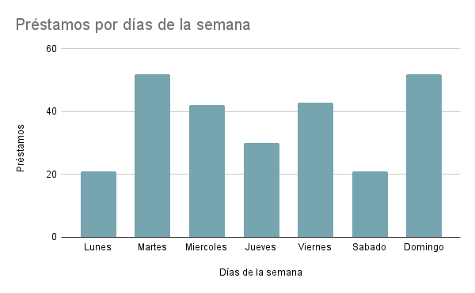

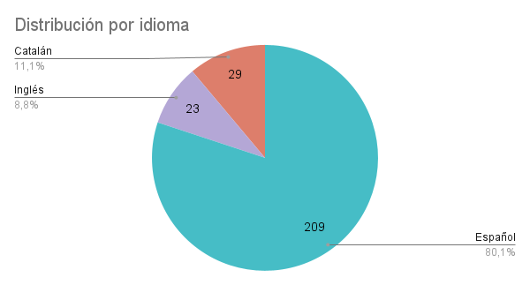
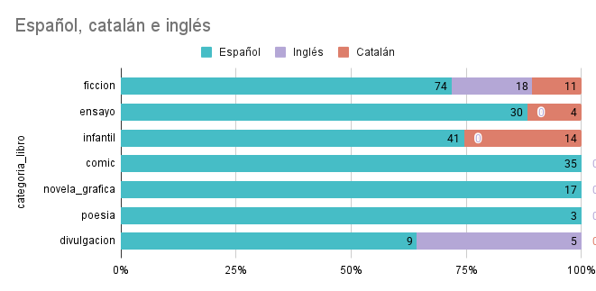

MAÑANAS
dia / mes | 01_enero | 02_febrero | 03_marzo | 04_abril | 05_mayo | 06_junio | 07_julio | 08_agosto | 09_septiembre | 10_octubre | 11_noviembre | 12_diciembre
1_lunes | 0 | 0 | 0 | 0 | 0 | 0 | 0 | 0 | 0 | 0 | 0 | 0
2_martes | 0 | 0 | 0 | 0 | 0 | 0 | 0 | 0 | 0 | 0 | 0 | 0
3_miércoles | 0 | 0 | 0 | 0 | 0 | 0 | 0 | 0 | 0 | 0 | 0 | 0
4_jueves | 0 | 0 | 0 | 0 | 0 | 0 | 0 | 0 | 0 | 0 | 0 | 0
5_viernes | 0 | 0 | 0 | 0 | 0 | 0 | 0 | 0 | 0 | 0 | 0 | 0
6_sábado | 0 | 0 | 0 | 0 | 0 | 0 | 0 | 0 | 0 | 0 | 0 | 0
7_domingo | 0 | 0 | 0 | 0 | 0 | 0 | 0 | 0 | 0 | 0 | 0 | 0

TARDES
dia / mes | 01_enero | 02_febrero | 03_marzo | 04_abril | 05_mayo | 06_junio | 07_julio | 08_agosto | 09_septiembre | 10_octubre | 11_noviembre | 12_diciembre
1_lunes | 0 | 0 | 0 | 0 | 0 | 0 | 0 | 0 | 0 | 0 | 0 | 0
2_martes | 0 | 0 | 0 | 0 | 0 | 0 | 0 | 0 | 0 | 0 | 0 | 0
3_miércoles | 0 | 0 | 0 | 0 | 0 | 0 | 0 | 0 | 0 | 0 | 0 | 0
4_jueves | 0 | 0 | 0 | 0 | 0 | 0 | 0 | 0 | 0 | 0 | 0 | 0
5_viernes | 0 | 0 | 0 | 0 | 0 | 0 | 0 | 0 | 0 | 0 | 0 | 0
6_sábado | 0 | 0 | 0 | 0 | 0 | 0 | 0 | 0 | 0 | 0 | 0 | 0
7_domingo | 0 | 0 | 0 | 0 | 0 | 0 | 0 | 0 | 0 | 0 | 0 | 0

 | lunes por la mañana ningún registro: quizás pueda estar cerrado o nadie puede ir a por libros
 | martes mañanas solo de julio y agosto
 | miércoles de marzo y de septiembre solo de mañana; julio y agosto día completo

 | sábados mañana ningún registro: quizás pueda estar cerrado o quizás nadie puede ir a por libros

